라벨링_구간4_정탐52
번호 | 판정(LLM) | 알림일시 | 대상 카메라 | 분류 | 내용 | 2차 사유 | LLM 모델 | 프롬프트 | AI 응답(초) | YOLO conf | 스냅샷 | 정답라벨 | 라벨러비고
85 | 정탐 | 2026-05-27 | 진위지구 - 평택(4급 김경용) | AI 감지 | 중장비 접근 위험: 1명 | warning_close_to_machinery=굴착기 작업 반경 내에 작업자가 근접해 있어 충돌 위험이 있습니다. | gemini-3.1-flash-lite | 공통prompt | 8.1 | 0.71 | 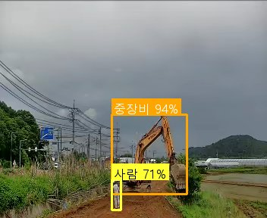
170 | 정탐 | 2026-05-26 | 소청(공공하수) - 강화옹진(3급 정운천) | AI 감지 | 중장비 접근 위험: 1명 | warning_close_to_machinery=굴착기 작업 반경 내에 작업자가 근접해 있어 충돌 위험이 있습니다. | gemini-3.1-flash-lite | 공통prompt | 2.3 | 0.86 | 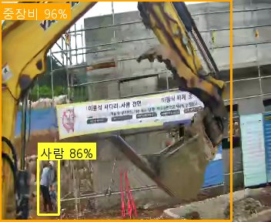
301 | 정탐 | 2026-05-25 | 백학지구 - 연포천(4급 방성경) | AI 감지 | 중장비 접근 위험: 1명 | warning_close_to_machinery=굴착기 작업 반경 내에 작업자가 근접해 있어 충돌 위험이 있습니다. | gemini-3.1-flash-lite | 공통prompt | 21.3 | 0.66 | 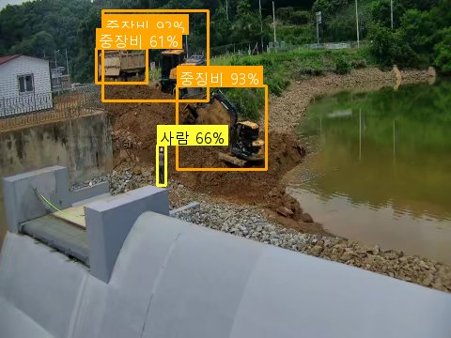
302 | 정탐 | 2026-05-25 | 소청(공공하수) - 강화옹진(3급 정운천) | AI 감지 | 차량 접근 위험: 1명 | warning_close_to_vehicle=작업자가 차량 적재함 바로 옆에서 작업 중이며 차량 이동 시 충돌 위험이 있음 | gemini-3.1-flash-lite | 공통prompt | 6.7 | 0.43 | 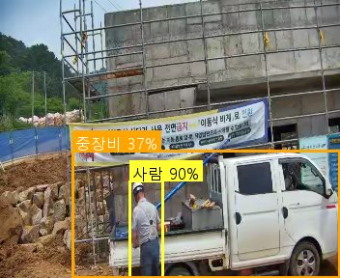
303 | 정탐 | 2026-05-25 | 백학지구 - 연포천(4급 방성경) | AI 감지 | 중장비 접근 위험: 1명 | warning_close_to_machinery=굴착기 작업 반경 내에 작업자가 근접하여 충돌 위험이 있음 | gemini-3.1-flash-lite | 공통prompt | 19.3 | 0.54 | 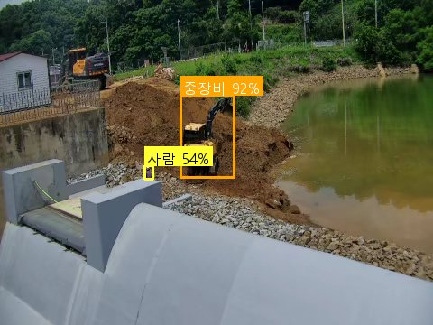
307 | 정탐 | 2026-05-25 | 백학지구 - 연포천(4급 방성경) | AI 감지 | 중장비 접근 위험: 1명 | warning_close_to_machinery=굴착기 작업 반경 내에 작업자가 근접해 있어 충돌 위험이 있습니다. | gemini-3.1-flash-lite | 공통prompt | 9.1 | 0.5 | 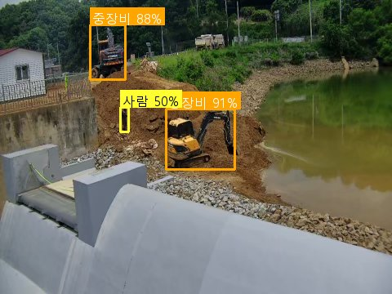
320 | 정탐 | 2026-05-25 | 백학지구 - 연포천(4급 방성경) | AI 감지 | 중장비 접근 위험: 1명 | warning_close_to_machinery=굴착기 작업 반경 내에 작업자가 근접해 있어 충돌 위험이 있습니다. | gemini-3.1-flash-lite | 공통prompt | 3.6 | 0.5 | 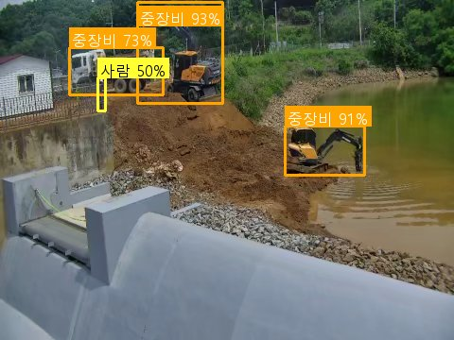
322 | 정탐 | 2026-05-25 | 백학지구 - 연포천(4급 방성경) | AI 감지 | 중장비 접근 위험: 1명 | warning_close_to_machinery=굴착기 작업 반경 내에 작업자가 근접해 있어 충돌 위험이 있습니다. | gemini-3.1-flash-lite | 공통prompt | 2 | 0.32 | 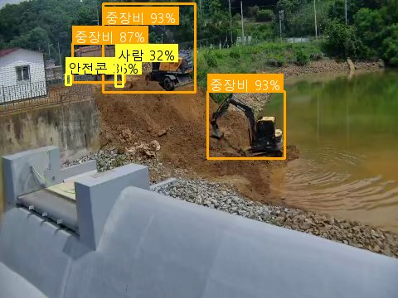
330 | 정탐 | 2026-05-25 | 백학지구 - 연포천(4급 방성경) | AI 감지 | 중장비 접근 위험: 1명 | warning_close_to_machinery=작업자가 굴착기 작업 반경 내에 근접해 있어 충돌 위험이 있습니다. | gemini-3.1-flash-lite | 공통prompt | 6.1 | 0.78 | 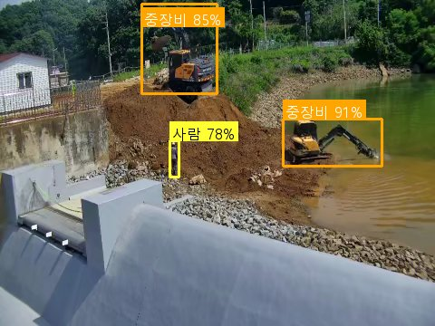
332 | 정탐 | 2026-05-25 | 백학지구 - 연포천(4급 방성경) | AI 감지 | 중장비 접근 위험: 1명 | warning_close_to_machinery=굴착기 작업 반경 내에 작업자가 근접해 있어 충돌 위험이 있습니다. | gemini-3.1-flash-lite | 공통prompt | 9 | 0.54 | 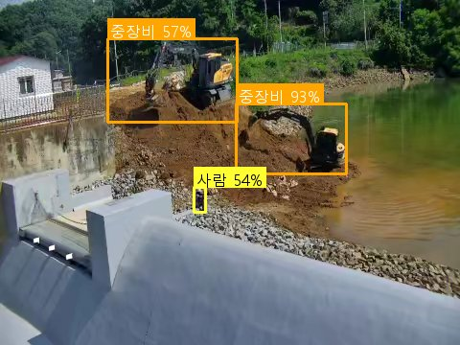
334 | 정탐 | 2026-05-25 | 백학지구 - 연포천(4급 방성경) | AI 감지 | 중장비 접근 위험: 2명 | warning_close_to_machinery=굴착기 작업 반경 내에 작업자가 근접해 있어 충돌 위험이 있습니다. | gemini-3.1-flash-lite | 공통prompt | 1.6 | 0.34 | 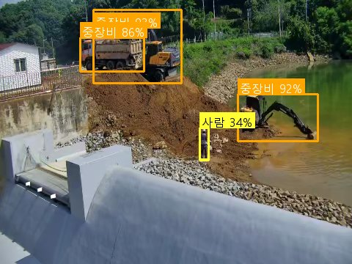
344 | 정탐 | 2026-05-25 | 백학지구 - 연포천(4급 방성경) | AI 감지 | 중장비 접근 위험: 1명 | warning_close_to_machinery=작업자가 가동 중인 굴착기 바로 옆에서 작업하고 있어 충돌 위험이 있습니다. | gemini-3.1-flash-lite | 공통prompt | 1.7 | 0.79 | 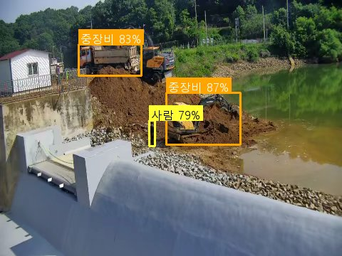
360 | 정탐 | 2026-05-25 | 백학지구 - 연포천(4급 방성경) | AI 감지 | 중장비 접근 위험: 1명 | warning_close_to_machinery=굴착기 작업 반경 내에 작업자가 근접해 있어 충돌 위험이 있습니다. | gemini-3.1-flash-lite | 공통prompt | 17.7 | 0.39 | 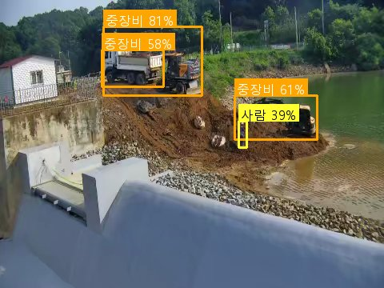
389 | 정탐 | 2026-05-23 | 흥부지구 - 화성수원(7급 서영천) | AI 감지 | 중장비 접근 위험: 1명 | warning_close_to_machinery=작업자들이 중장비 작업 반경 내에서 안전모를 착용하지 않거나 근접하여 작업 중임 | gemini-3.1-flash-lite | 공통prompt(교정1) | 2.4 | 0.41 | 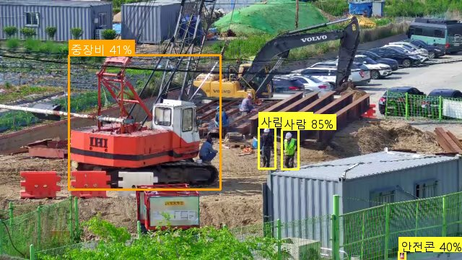
404 | 정탐 | 2026-05-23 | 흥부지구 - 화성수원(7급 서영천) | AI 감지 | 중장비 접근 위험: 2명 | warning_close_to_machinery=중장비 인근에서 작업자가 안전모를 착용하지 않고 작업 중임 | gemini-3.1-flash-lite | 공통prompt(교정1) | 12.4 | 0.62 | 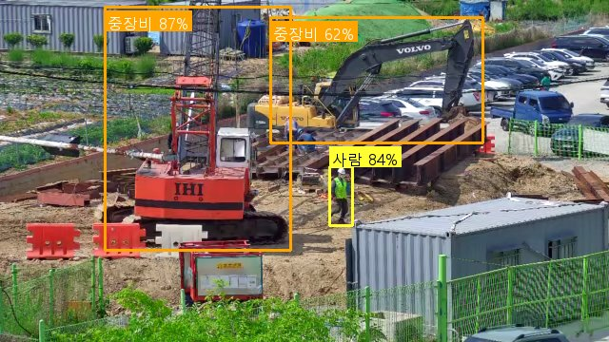
419 | 정탐 | 2026-05-23 | 소청(공공하수) - 강화옹진(3급 정운천) | AI 감지 | 중장비 접근 위험: 1명 | warning_close_to_machinery=굴착기 작업 반경 내에 작업자가 근접하여 충돌 위험이 있습니다. | gemini-3.1-flash-lite | 공통prompt | 6.3 | 0.76 | 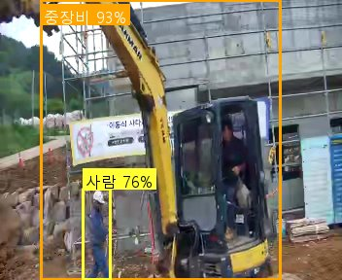
429 | 정탐 | 2026-05-23 | 볼음마을하수 - 강화옹진(4급 유신욱) | AI 감지 | 중장비 접근 위험: 1명 | warning_close_to_machinery=굴착기 작업 반경 내에 작업자가 근접하여 충돌 위험이 있음 | gemini-3.1-flash-lite | 공통prompt | 5.4 | 0.85 | 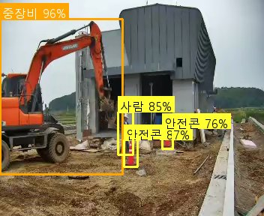
440 | 정탐 | 2026-05-23 | 흥부지구 - 화성수원(7급 서영천) | AI 감지 | 중장비 접근 위험: 1명 | warning_close_to_machinery=중장비 작업 반경 내 작업자가 근접하여 충돌 위험이 있음 | gemini-3.1-flash-lite | 공통prompt(교정1) | 5.9 | 0.82 | 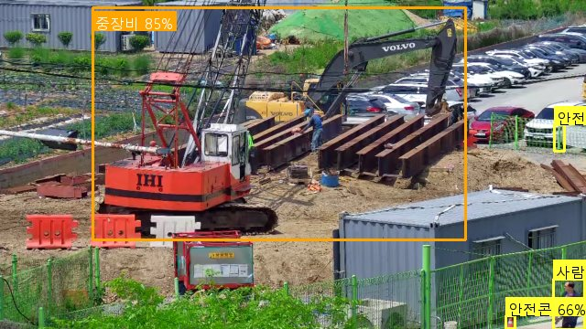
479 | 정탐 | 2026-05-23 | 흥부지구 - 화성수원(7급 서영천) | AI 감지 | 중장비 접근 위험: 2명 | warning_close_to_machinery=작업자들이 중장비(굴착기)와 매우 근접한 위치에서 작업 중이며 안전사고 위험이 높음 | gemini-3.1-flash-lite | 공통prompt(교정1) | 23.8 | 0.38 | 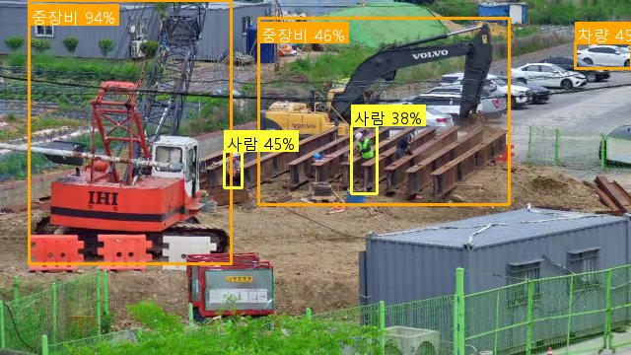
505 | 정탐 | 2026-05-23 | 흥부지구 - 화성수원(7급 서영천) | AI 감지 | 중장비 접근 위험: 1명 | warning_close_to_machinery=굴착기 인근에서 작업자가 안전모를 착용하지 않은 채 작업 중임 | gemini-3.1-flash-lite | 공통prompt(교정1) | 14.8 | 0.52 | 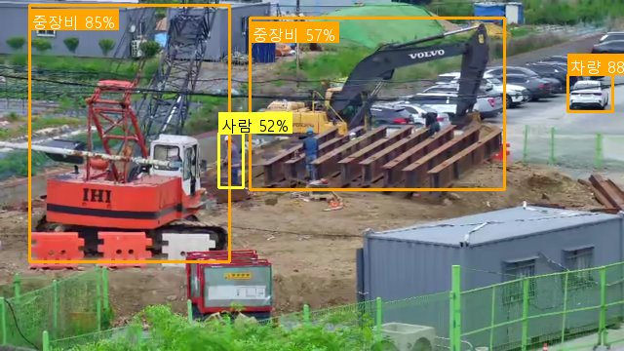
577 | 정탐 | 2026-05-22 | 풍동지구 - 고양(3급 김효섭) | AI 감지 | 중장비 접근 위험: 1명 | warning_close_to_machinery=굴착기 작업 반경 내에 작업자가 근접해 있어 충돌 위험이 있습니다. | gemini-3.1-flash-lite | 공통prompt | 11.4 | 0.74 | 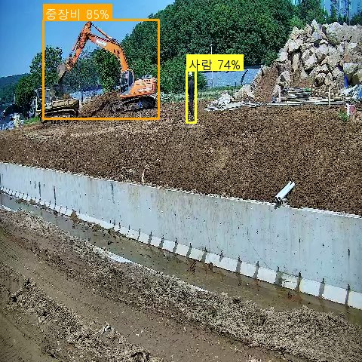
627 | 정탐 | 2026-05-22 | 풍동지구 - 고양(3급 김효섭) | AI 감지 | 중장비 접근 위험: 1명 | warning_close_to_machinery=굴착기 작업 반경 내에 작업자가 근접해 있어 충돌 위험이 있습니다. | gemini-3.1-flash-lite | 공통prompt | 2.3 | 0.33 | 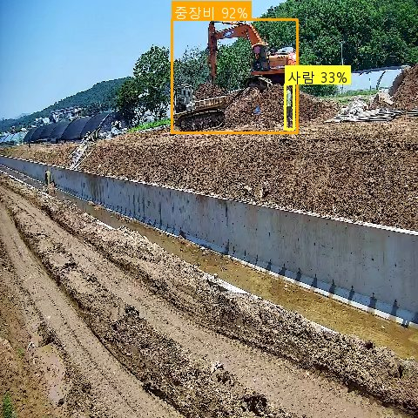
644 | 정탐 | 2026-05-22 | 풍동지구 - 고양(3급 김효섭) | AI 감지 | 중장비 접근 위험: 1명 | warning_close_to_machinery=굴착기 작업 반경 내에 작업자가 근접해 있어 충돌 위험이 있습니다. | gemini-3.1-flash-lite | 공통prompt | 10.4 | 0.44 | 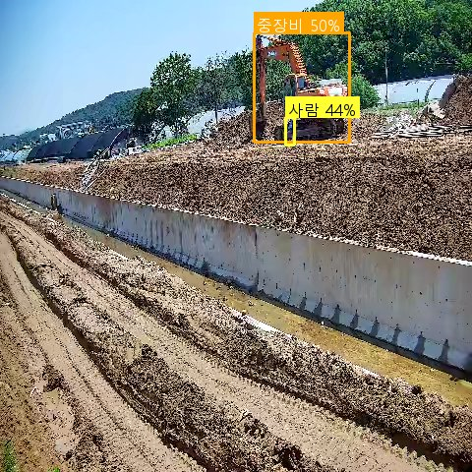
668 | 정탐 | 2026-05-22 | 볼음마을하수 - 강화옹진(4급 유신욱) | AI 감지 | 중장비 접근 위험: 1명 | warning_close_to_machinery=중장비 작업 반경 내에 작업자가 위치하여 충돌 위험이 있습니다. | gemini-3.1-flash-lite | 공통prompt | 2 | 0.35 | 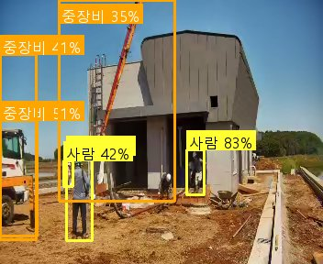
737 | 정탐 | 2026-05-21 | 볼음마을하수 - 강화옹진(4급 유신욱) | AI 감지 | 중장비 접근 위험: 1명 | warning_close_to_machinery=굴착기 작업 반경 내에 작업자가 근접하여 충돌 위험이 있습니다. | gemini-3.1-flash-lite | 공통prompt | 13.1 | 0.8 | 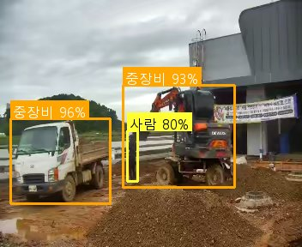
740 | 정탐 | 2026-05-21 | 볼음마을하수 - 강화옹진(4급 유신욱) | AI 감지 | 중장비 접근 위험: 1명 | warning_close_to_machinery=backup(Gemini): 작업자가 굴착기 바로 옆에서 작업 중이며, 중장비와 사람 간의 안전거리가 확보되지 않았습니다. | 주모델실패: LLM 서버 일시 장애 | gemini-2.5-flash | 공통prompt | 4.6 | 0.51 | 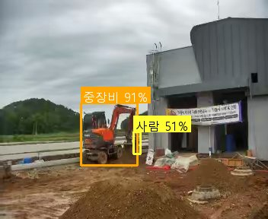
745 | 정탐 | 2026-05-21 | 소청(공공하수) - 강화옹진(3급 정운천) | AI 감지 | 중장비 접근 위험: 1명 | warning_close_to_machinery=굴착기 작업 반경 내에 작업자가 근접해 있어 충돌 위험이 있습니다. | gemini-3.1-flash-lite | 공통prompt | 13.7 | 0.76 | 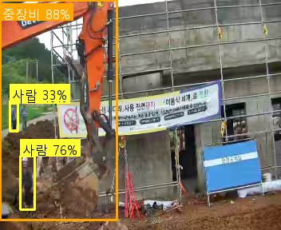
749 | 정탐 | 2026-05-21 | 용담지구 - 안성(3급 이성주) | AI 감지 | 차량 접근 위험: 1명 | warning_close_to_vehicle=작업자가 안전모를 착용하지 않은 채 차량 근처에서 이동 중입니다. | gemini-3.1-flash-lite | 공통prompt | 4.2 | 0.39 | 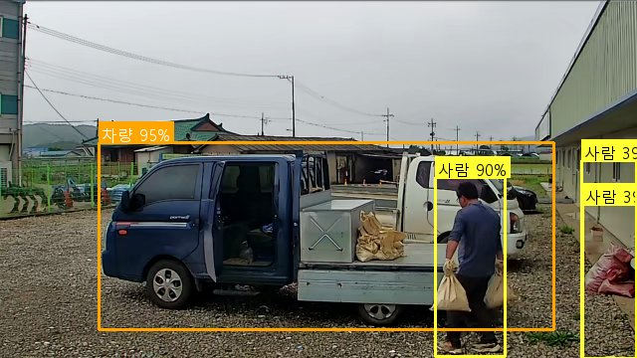
796 | 정탐 | 2026-05-21 | 흥부지구 - 화성수원(7급 서영천) | AI 감지 | 차량 접근 위험: 1명 | warning_close_to_vehicle=굴착기 작업 반경 내에 작업자가 근접해 있어 충돌 위험이 있음 | gemini-3.1-flash-lite | 공통prompt(교정1) | 24.3 | 0.48 | 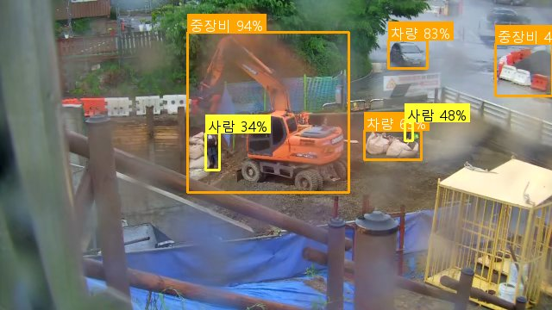
799 | 정탐 | 2026-05-20 | 고삼호수 - 안성(4급 김동규) | AI 감지 | 중장비 접근 위험: 1명 | warning_close_to_machinery=작업자가 가동 중인 집게차의 작업 반경 내에 근접해 있어 충돌 위험이 있습니다. | gemini-3.1-flash-lite | 공통prompt | 5.5 | 0.44 | 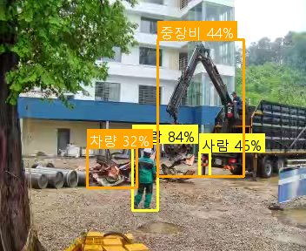
827 | 정탐 | 2026-05-20 | 백학지구 - 연포천(4급 방성경) | AI 감지 | 중장비 접근 위험: 2명 | warning_close_to_machinery=굴착기 작업 반경 내에 작업자 2명이 근접해 있어 충돌 위험이 있습니다. | gemini-3.1-flash-lite | 공통prompt | 10.8 | 0.51 | 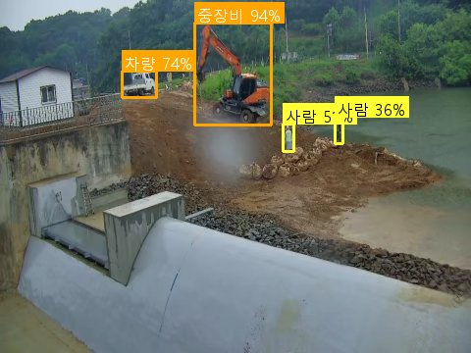
831 | 정탐 | 2026-05-20 | 백학지구 - 연포천(4급 방성경) | AI 감지 | 중장비 접근 위험: 1명 | warning_close_to_machinery=굴착기 작업 반경 내에 작업자가 근접하여 충돌 위험이 있습니다. | gemini-3.1-flash-lite | 공통prompt | 17.9 | 0.61 | 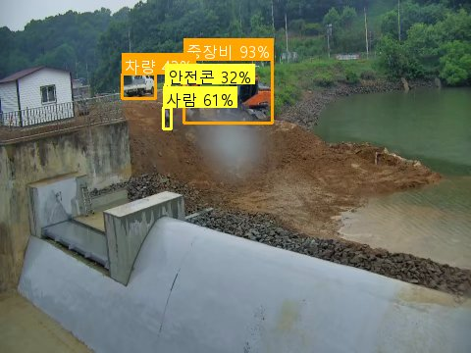
845 | 정탐 | 2026-05-20 | 볼음마을하수 - 강화옹진(4급 유신욱) | AI 감지 | 차량 접근 위험: 1명 | warning_close_to_vehicle=backup(Gemini): 작업자 2명이 차량 뒤편 가까이에서 작업 중입니다. | 주모델실패: LLM 서버 오류 | gemini-2.5-flash | 공통prompt | 4.2 | 0.52 | 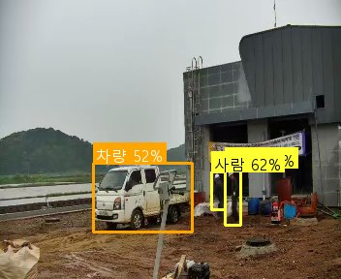
851 | 정탐 | 2026-05-20 | 볼음마을하수 - 강화옹진(4급 유신욱) | AI 감지 | 중장비 접근 위험: 1명 | warning_close_to_machinery=backup(Gemini): 작업자가 굴착기 바로 옆에서 작업 중입니다. | 주모델실패: LLM 서버 오류 | gemini-2.5-flash | 공통prompt | 3.1 | 0.87 | 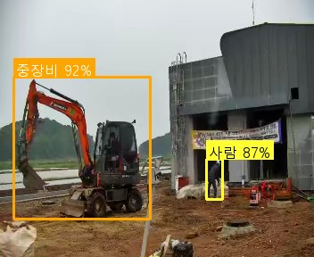
854 | 정탐 | 2026-05-20 | 백학지구 - 연포천(4급 방성경) | AI 감지 | 중장비 접근 위험: 1명 | warning_close_to_machinery=backup(Gemini): 작업자가 굴착기 두 대 사이에 위치하여 위험합니다. | 주모델실패: LLM 서버 오류 | gemini-2.5-flash | 공통prompt | 4.5 | 0.49 | 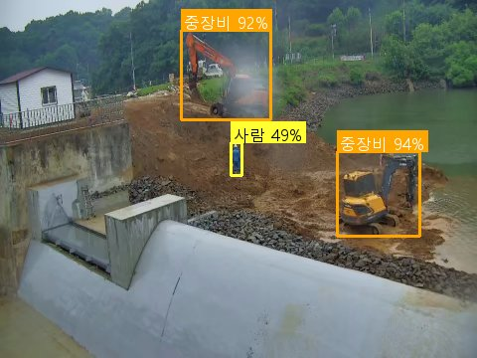
859 | 정탐 | 2026-05-20 | 고삼호수 - 안성(4급 김동규) | AI 감지 | 차량 접근 위험: 1명 | warning_close_to_vehicle=backup(Gemini): 우측 작업자가 차량에 근접하여 작업 중입니다. | 주모델실패: LLM 서버 오류 | gemini-2.5-flash | 공통prompt | 4.1 | 0.41 | 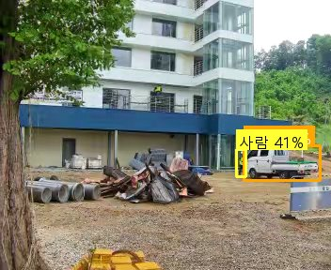
867 | 정탐 | 2026-05-19 | 사리현벽제 - 고양(3급 유효상) | AI 감지 | 중장비 접근 위험: 1명 | warning_close_to_machinery=굴착기 작업 반경 내에 작업자가 근접해 있어 충돌 위험이 있습니다. | gemini-3.1-flash-lite | 공통prompt | 3.6 | 0.56 | 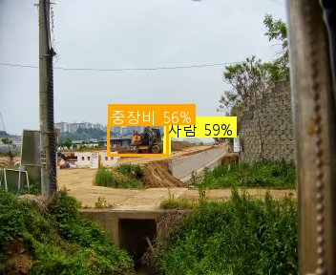
913 | 정탐 | 2026-05-19 | 선곡지구 - 연포천(4급 방성경) | AI 감지 | 중장비 접근 위험: 3명 | warning_close_to_machinery=굴착기 작업 반경 내에 작업자 2명이 안전모를 착용하지 않은 채 근접해 있어 위험합니다. | gemini-3.1-flash-lite | 공통prompt | 3.6 | 0.4 | 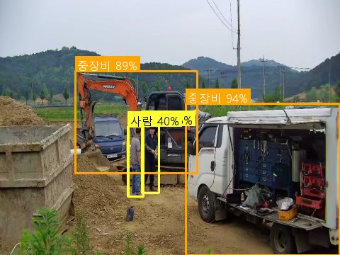
919 | 정탐 | 2026-05-19 | 선곡지구 - 연포천(4급 방성경) | AI 감지 | 중장비 접근 위험: 1명 | warning_close_to_machinery=굴착기 작업 반경 내에 안전모를 착용하지 않은 작업자가 근접해 있어 충돌 위험이 있습니다. | gemini-3.1-flash-lite | 공통prompt | 2.2 | 0.65 | 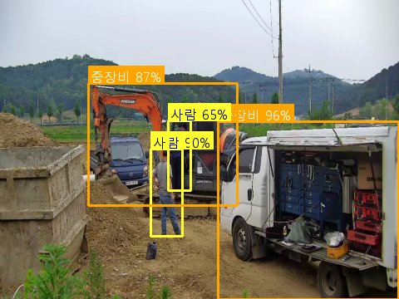
925 | 정탐 | 2026-05-19 | 선곡지구 - 연포천(4급 방성경) | AI 감지 | 중장비 접근 위험: 1명 | warning_close_to_machinery=굴착기 바로 옆에 작업자가 안전모를 착용하지 않은 채 서 있어 충돌 위험이 있습니다. | gemini-3.1-flash-lite | 공통prompt | 7.5 | 0.84 | 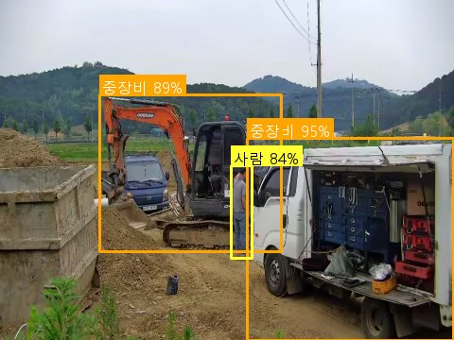
926 | 정탐 | 2026-05-19 | 선곡지구 - 연포천(4급 방성경) | AI 감지 | 차량 접근 위험: 2명 | warning_close_to_vehicle=굴착기 작업 반경 내에 작업자 2명이 안전모를 착용하지 않은 채 근접해 있어 충돌 위험이 있습니다. | gemini-3.1-flash-lite | 공통prompt | 6.7 | 0.42 | 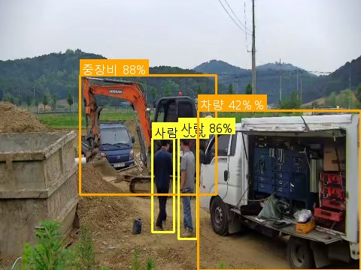
931 | 정탐 | 2026-05-19 | 선곡지구 - 연포천(4급 방성경) | AI 감지 | 차량 접근 위험: 1명 | warning_close_to_vehicle=굴착기 작업 반경 내에 작업자가 근접해 있어 충돌 위험이 있습니다. | gemini-3.1-flash-lite | 공통prompt | 7.8 | 0.34 | 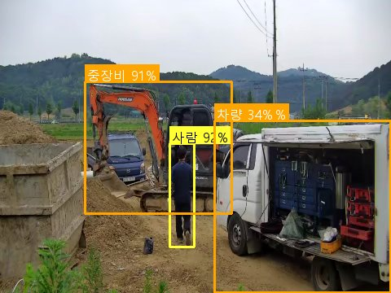
933 | 정탐 | 2026-05-19 | 선곡지구 - 연포천(4급 방성경) | AI 감지 | 중장비 접근 위험: 1명 | warning_close_to_machinery=굴착기 작업 반경 내에 작업자가 안전모를 착용하지 않은 채 서 있어 충돌 위험이 있습니다. | gemini-3.1-flash-lite | 공통prompt | 3.3 | 0.74 | 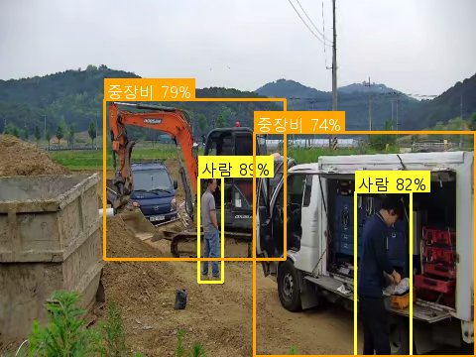
956 | 정탐 | 2026-05-19 | 선곡지구 - 연포천(4급 방성경) | AI 감지 | 중장비 접근 위험: 1명 | warning_close_to_machinery=굴착기 작업 반경 내에 작업자가 근접해 있어 충돌 위험이 있습니다. | gemini-3.1-flash-lite | 공통prompt | 10.5 | 0.63 | 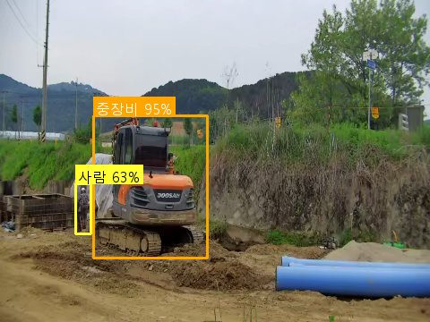
1006 | 정탐 | 2026-05-19 | 삼인동1 - 평택(4급 안현빈) | AI 감지 | 중장비 접근 위험: 1명 | warning_close_to_machinery=굴착기 작업 반경 내에 작업자가 근접하여 충돌 위험이 있음 | gemini-3.1-flash-lite | 공통prompt | 4 | 0.35 | 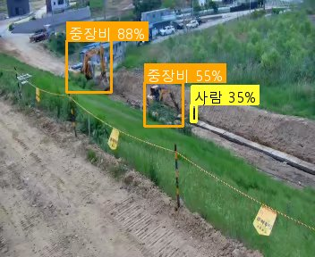
1020 | 정탐 | 2026-05-19 | 마두3 - 평택(4급 안현빈) | AI 감지 | 차량 접근 위험: 1명 | warning_close_to_vehicle=굴착기 작업 반경 내에 작업자가 근접해 있어 충돌 위험이 있습니다. | gemini-3.1-flash-lite | 공통prompt | 7.3 | 0.45 | 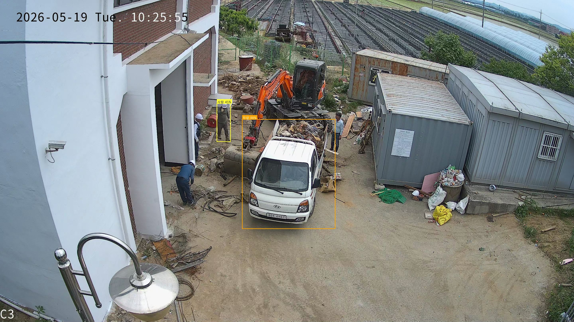
1025 | 정탐 | 2026-05-19 | 마두3 - 평택(4급 안현빈) | AI 감지 | 차량 접근 위험: 1명 | warning_close_to_vehicle=작업자가 굴착기 작업 반경 내에 근접해 있어 충돌 위험이 있습니다. | gemini-3.1-flash-lite | 공통prompt | 11.7 | 0.65 | 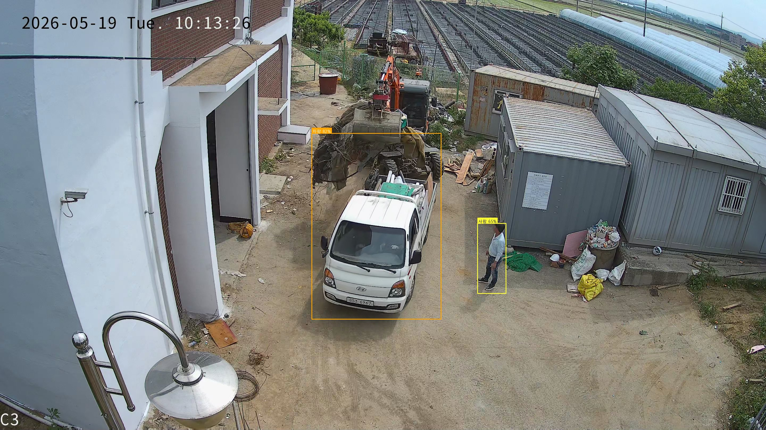
1031 | 정탐 | 2026-05-19 | 선곡지구 - 연포천(4급 방성경) | AI 감지 | 중장비 접근 위험: 1명 | warning_close_to_machinery=backup(Gemini): 작업자가 굴착기 바로 옆에서 작업 중이며, 중장비와 사람 간의 안전거리가 확보되지 않았습니다. | 주모델실패: LLM 서버 일시 장애 | gemini-2.5-flash | 공통prompt | 10.3 | 0.63 | 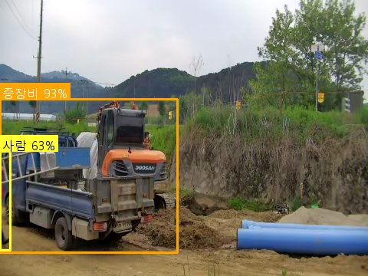
1055 | 정탐 | 2026-05-19 | 삼인동1 - 평택(4급 안현빈) | AI 감지 | 중장비 접근 위험: 1명 | warning_close_to_machinery=굴착기 작업 반경 내에 작업자 2명이 근접하여 충돌 위험이 있음 | gemini-3.1-flash-lite | 공통prompt | 4.9 | 0.66 | 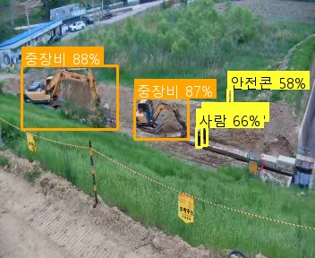
1060 | 정탐 | 2026-05-19 | 삼인동1 - 평택(4급 안현빈) | AI 감지 | 중장비 접근 위험: 1명 | warning_close_to_machinery=굴착기 작업 반경 내에 작업자가 근접하여 충돌 위험이 있습니다. | gemini-3.1-flash-lite | 공통prompt | 35.7 | 0.45 | 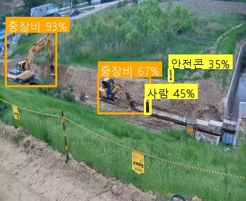
1068 | 정탐 | 2026-05-19 | 삼인동1 - 평택(4급 안현빈) | AI 감지 | 중장비 접근 위험: 2명 | warning_close_to_machinery=굴착기 작업 반경 내에 작업자 3명이 근접하여 충돌 위험이 있음 | gemini-3.1-flash-lite | 공통prompt | 7.8 | 0.76 | 
1075 | 정탐 | 2026-05-19 | 삼인동1 - 평택(4급 안현빈) | AI 감지 | 중장비 접근 위험: 1명 | warning_close_to_machinery=굴착기 작업 반경 내에 작업자가 근접해 있어 충돌 위험이 있습니다. | gemini-3.1-flash-lite | 공통prompt | 3.7 |  | 

